상품제안서
스마트 터치 사슴장갑 한쌍 + 프리미엄 넥워머 세트 | 상품코드: F13013

 |  |  |  |  |  |  | 02-412-0044 | www.easy1.co.kr
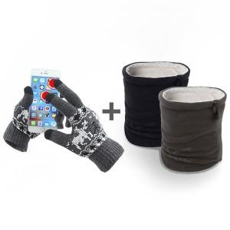

【상세/제작정보】 | 라벨지사이즈:8x3

【인쇄/포장옵션】 | 스티커 / OPP(비닐)

【공급단가】 | 수량 | 100~ | 500~ | 1,000~ | 3,000~ | 100,300~
*VAT별도 | 단가 | 7,000원 | 6,750원 | 6,500원 | 6,250원 | 6,000원

【상품 URL】 | http://www.easy1.co.kr/src/goods_detail.php?gdno=13013

